Estadísticas
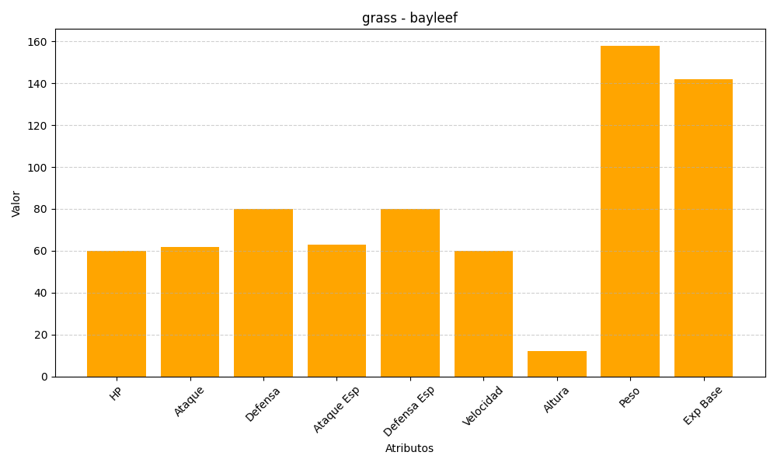
ID | Nombre | Tipo | HP | Ataque | Defensa | Ataque Especial | Defensa Especial | Velocidad | Altura | Peso | Experiencia Base
153 | bayleef | grass | 60 | 62 | 80 | 63 | 80 | 60 | 12 | 158 | 142

